Luz Karime
Docentes-Investigadores del grupo GIMUP

Datos del Investigador
1. Nombre del Investigador:

LUZ KARIME HERNANDEZ GEGEN
2. Línea o líneas de investigación en la que se desempeña:
q Desgaste de Herramientas
q Juguetes para NEE
q Equipos de prototipado rápido
 | 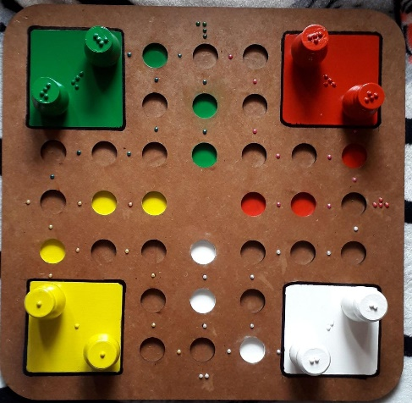
3. Proyectos en desarrollo:
3.1 Titulo: Ninguno vigente registrado en Vicerrectoria de Investigaciones
Fecha de Inicio: | Tiempo total:
3.2 Titulo:

Fecha de Inicio: | Tiempo total:
4. Proyectos desarrollados:

4.1 Titulo:
Fecha de Inicio: Fecha de Terminación:
4.2 Titulo:
Fecha de Inicio: Fecha de Terminación:
4.3 Titulo:
Fecha de Inicio: Fecha de Terminación:
5. EXPERIENCIA EN RELACIÓN CON EMPRESAS
5.2 Áreas o líneas en las que ha trabajado, sectores productivos y empresas
Desgaste de herramietas
visión artificial
Desarrollo de juguetes para personas con NEE

5.2 Algunos Proyectos realizados y en curso
Metodología para la Integración de las Fases de Preparación y Producción en los Procesos de Inyección de Plásticos
Desarrollo y Aplicación de Técnicas Avanzadas de Control de Calidad en la Industria a través de los Clasificadores de Textura Estadísticos

9. SERVICIOS QUE COMO PROFESIONAL PUEDE OFRECER A LA INDUSTRIA
9.1 Área: Manufactura
Optimizacion de procesos CAM

9.2 Área:

2013-2019
TIPO DE PRODUCCIÓN | CATEGORIA | AÑO | TITULO | Nombre revista | AMBITO | PRODUCTOS / AÑO | 2014 | 2015 | 2016 | 2017 | 2018 | 2019
PONENCIA |  | 2014 | Toys for Students with Special Educational Needs (SEN) - Social Work . (3 autores) | X Congreso Internacional Electrónica y Tecnologías de Avanzada – CIETA X | INTERNACIONAL | Aticulos A1 | 0 | 0 | 0 | 0 | 0 | 0
PONENCIA |  | 2014 | Juguetes para Personas con Necesidades Educativas Especiales (NEE) – Proyecto Social – Universidad de Pamplona. (3 autores) | VIII Congreso Latinoamericano de Ingeniería Mecánica – COLIM 2014 | INTERNACIONAL | Articulos A2 | 0 | 0 | 0 | 0 | 0 | 0
PONENCIA |  | 2014 | PROGRAMA DE FABRICACION DE JUEGOS COMO DIDACTICA DE APRENDIZAJE | Encuentro de semilleros | Regional | Articulos B | 0 | 0 | 0 | 0 | 0 | 1
PONENCIA |  | 2015 | Manejo ambiental eficaz de la cascarilla de arroz. (5 autores) | 12° Congreso Iberoamericano de Ingeniería Mecánica – CIBIM12 | INTERNACIONAL | Artículos C | 0 | 0 | 0 | 0 | 1 | 2
PONENCIA |  | 2015 | Selección, rediseño y construcción de un desplumador de pollos. (5 autores) | 12° Congreso Iberoamericano de Ingeniería Mecánica – CIBIM12 | INTERNACIONAL | Literatura Gris | 0 | 0 | 0 | 0 | 0 | 0
PONENCIA |  | 2016 | “Development of an automated system for fuel injectors test trough quality function deployment concept”. | “ XIII Congreso Internacional Sobre Innovación y Desarrollo Tecnológico CIINDET 2016 | INTERNACIONAL | Ponencias nacionales | 1 | 0 | 0 | 0 | 0 | 0
PONENCIA |  | 2017 | DESARROLLO DE UNA IMPRESORA 3D OPEN SOURSE BAJO EL CONCEPTO DE DESARROLLO DE PRODUCTO (3 autores) | Octavo Congreso Internacional de Ingenierías Mecánica y Mecatrónica y Sexto de Materiales, Energía y Medio Ambiente | INTERNACIONAL | Ponencias internacionales | 2 | 1 | 1 | 1 | 3 | 0
PONENCIA |  | 2018 | Gestión de la Confiabilidad y Optimización del Consumo Energético en un Sistema de Aires Acondicionados en Zonas Residenciales | IX Congreso Latinoamericano de Ingeniería Mecánica COLIM 2018 | INTERNACIONAL
PONENCIA |  | 2018 | Simulación del Desgaste de Herramienta en Procesos de Torneado | IX Congreso Latinoamericano de Ingeniería Mecánica COLIM 2018 | INTERNACIONAL
PONENCIA |  | 2018 | Montaje de un Sistema de Visión Artificial para Capturar Imágenes de Desgaste en Herramientas de Corte | IX Congreso Latinoamericano de Ingeniería Mecánica COLIM 2018 | INTERNACIONAL
PRODUCCIÓN CIENTÍFICA PROF. LUZ KARIME HERNANDEZ GEGEN
Artículos C | 0 | 0 | 0 | 0 | 1 | 2
Literatura Gris | 0 | 0 | 0 | 0 | 0 | 0
Ponencias nacionales | 1 | 0 | 0 | 0 | 0 | 0
Ponencias internacionales | 2 | 1 | 1 | 1 | 3 | 0
ARTICULO REVISTA | C | 2018 | SIMULACIÓN DEL DESGASTE DE HERRAMIENTA EN PROCESOS DE TORNEADO | Revista Colombiana De Tecnologías De Avanzada | NACIONAL
ARTICULO REVISTA | C | 2019 | GESTIÓN DE LA CONFIABILIDAD Y OPTIMIZACIÓN DEL CONSUMO ENERGÉTICO EN SISTEMAS DE AIRE ACONDICIONADO EN ZONAS RESIDENCIALES | INGENIO MAGNO | NACIONAL
ARTICULO REVISTA | C | 2019 | Montaje de un sistema de visión artificial para capturar imágenes de desgaste en herramientas de corte | BISTUA | NACIONAL
ARTICULO REVISTA | B | 2019 | DESARROLLO DE UNA IMPRESORA 3D OPEN SOURSE bajo EL CONCEPTO DE DESARROLLO DE PRODUCTO | VISION ELECTRONICA | NACIONAL

ARTICULO REVISTA | C |  | FUERON APROBADOS PERO AUN NO HAN SIDO PUBLICADOS
ARTICULO REVISTA | A2
ARTICULO REVISTA | C
PONENCIA
PONENCIA
ARTICULO REVISTA | A2
PONENCIA
ARTICULO | A2
ARTICULO | A2

PRODUCTOS / AÑO | 2012
Aticulos A1
Articulos A2
Articulos B
Artículos C
Ponencias nacionales
Ponencias internacionales
software
literatura gris

